关系图
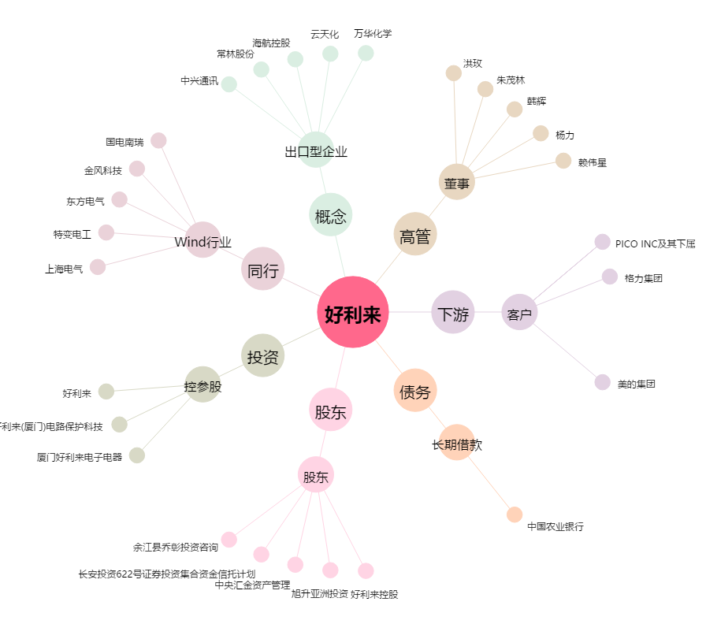
好利来[002729.SZ] - 关系概览图

